Graficos_Metricas
GRÁFICOS DE MÉTRICAS DE INSPECCIÓN — ERS SGCV-IA
Práctica Experimental PE4_U4 — Inspección Fagan — Sistema SGCV-IA — ISR-401

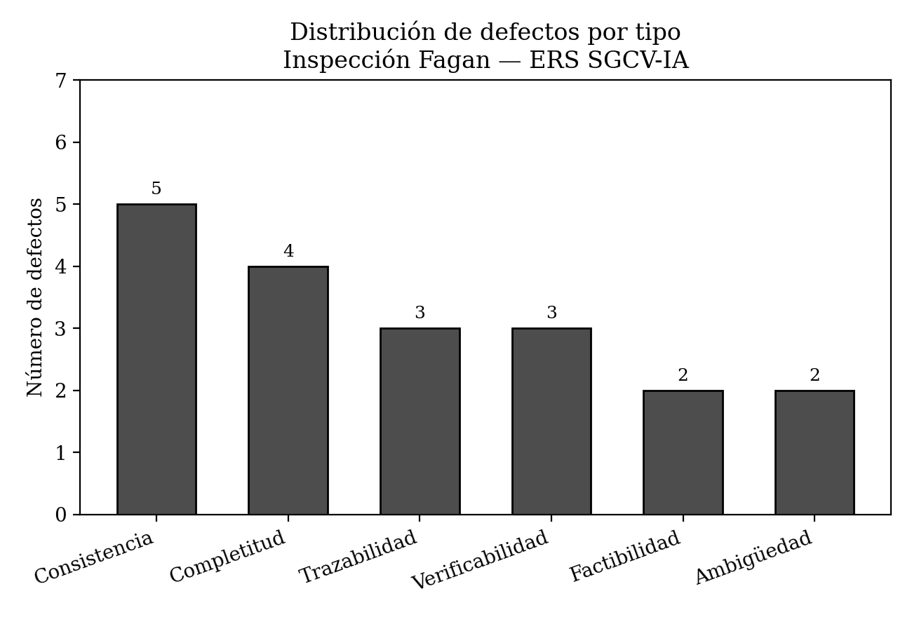

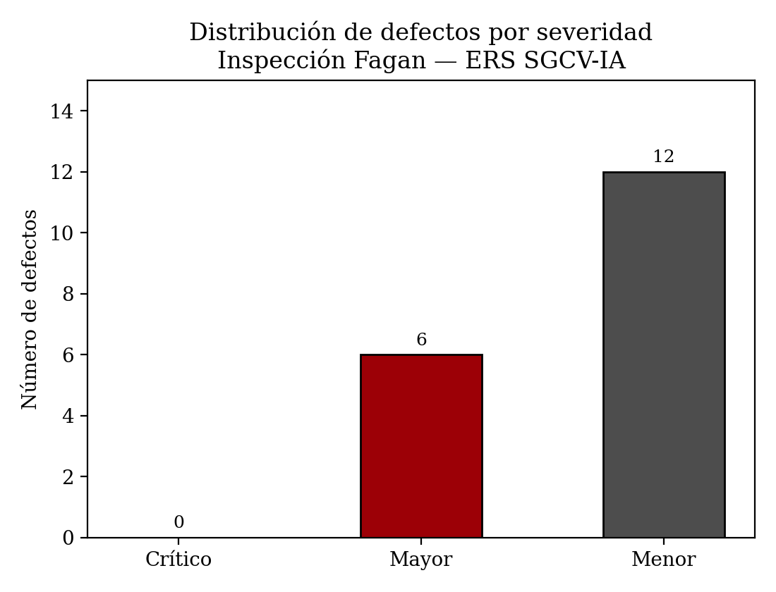

Resumen numérico
Total de defectos | 18
Críticos | 0
Mayores | 6
Menores | 12
Páginas efectivas inspeccionadas | 13
Densidad (defectos/página) | 1.4

Interpretación: la distribución por tipo muestra que los defectos de consistencia (5) y completitud (4) concentran la mayoría de los hallazgos, lo que indica que el ERS requiere revisión cruzada entre requisitos más que correcciones de redacción aisladas. La distribución por severidad confirma que ningún defecto es crítico, pero 6 de los 18 (33%) son mayores y fueron corregidos en su totalidad antes de la línea base v1.1, conforme al Paso 1.5 de la guía.

